ศทบ.1
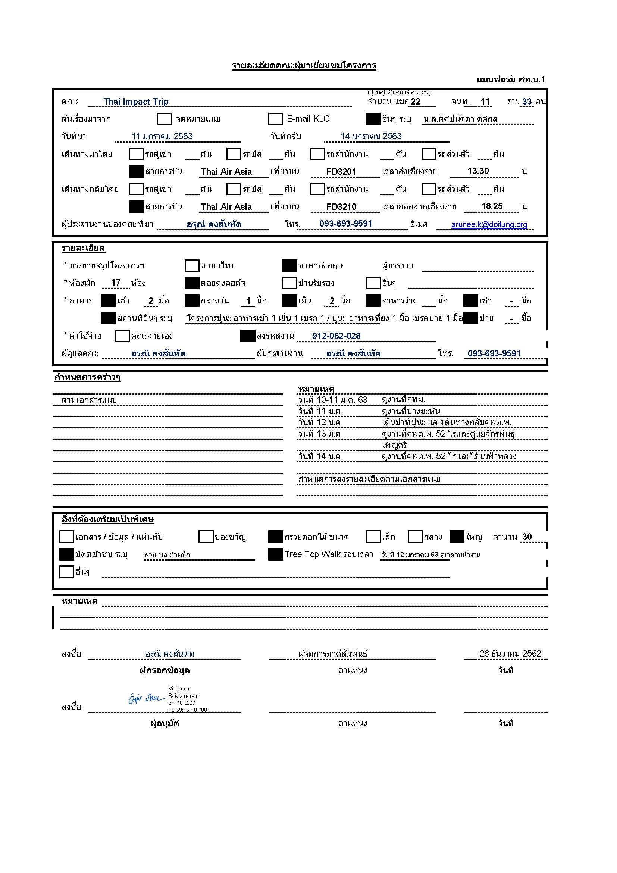

Facesheet
No. | Photo | Name | Age | Profile | Work experience | เว็ปไซต์บริษัท
1 | 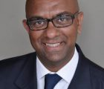 | Mr. Rakesh Kumar | 42 |  | Chairman, Kaura Foundation; Principal, SFO. After gaining experience in non-profit work in New York and in Finance, Banking and Investment Management in Zurich, he decided to focus his energies on expanding its presence. It now has projects in Costa Rica, Panama, Colombia, Kenya, Tanzania, South Africa, India, Sri Lanka and Samoa. The focus is health, education and micro financing and after 5 years as its CEO, he now serves as its non-executive Chairman.
2 | 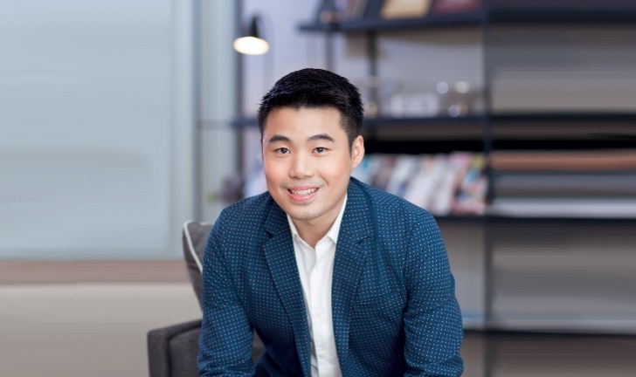 | Mr. Naputt Chirathivat |  | - ปริญญาตรีด้านการโรงแรม จาก Glion Institute of Higher Education | - Technical service coordinator ของ Central Group - Coordinator ของโปรเจกต์ ปาร์ค ไฮแอท ซึ่งจะเป็นโรงแรมระดับห้าดาวตั้งอยู่ด้านบนของเซ็นทรัล เอ็มบาสซี
3 |  | Mr. Apipu Phataraprasit |  | - เป็นบุตรของ นายประดิษฐ์ ภัทรประสิทธิ์ ประธานคณะกรรมการบริษัท ไทย แอ็กโกร เอ็กซเชนจ์ จำกัด (ตลาดไท), Winvestment Co., Ltd และอดีตนักการเมือง - จบปริญญาตรีด้าน Finance and Margeting จาก Curtin University สิงคโปร์ | ปัจจุบันเป็น Business Development Analyst ของบริษัท Winvestment Co., Ltd ซึ่งเป็นบริษัทที่ลงทุนในบริษัทอื่นๆ เช่น ห้างสรรพสินค้า โรงแรม YACHT HAVEN MARINA | http://www.winvestment.co.th/
4 | 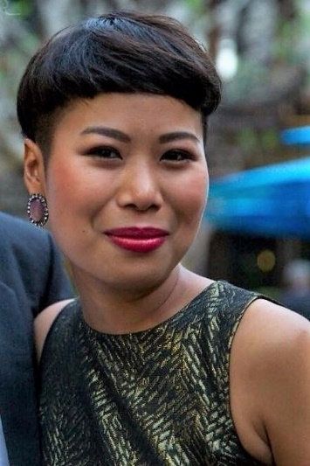 | Miss Janjarang Kijtikhun |  | 0 | - ปัจจุบันเป็น Head of Alumni Programs / Program Manager for Wealth Owner Programs ที่ Center for Sustainable Finance and Private Wealth, Department of Banking and Finance ของ University of Zurich - focuses on building and maintaining active relationships with CSP alumni, partners, and friends, and on supporting this unique network of impact-minded investors to drive learnings and intentions forward into actions in the impact investment world. - เคยทำงานเกี่ยวกับที่ปรึกษาด้านความยั่งยืนและการพัฒนาเศรษฐกิจ | https://www.bf.uzh.ch/en/persons/kijtikhun-janjarang
5 |  | Miss Satita Viddayakorn (Pat) |  | - ปริญญาตรีด้าน Chemical Engineering จาก University of Toronto ประเทศแคนาดา | - ผู้ถือหุ้น บริษัท พริ้นซิเพิล แคปิตอล จำกัด (มหาชน) (ธุรกิจโรงพยาบาลเอกชนและการบริหารจัดการโรงพยาบาลเอกชน เช่น รพ.พิษณุเวช รพ.สหเวช ควบคู่ไปกับธุรกิจพัฒนาอสังหาริมทรัพย์ประเภทที่อยู่อาศัย ธุรกิจให้บริการระบบสารสนเทศและธุรกิจบริการให้คำปรึกษาทางการลงทุน | https://www.principalcapital.co.th/
6 |  | Mr. Kesley Lim | 23
7 |  | Miss Yong Xin Min | 24
8 | 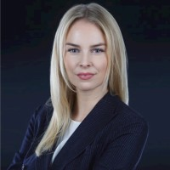 | Miss Katja Josephine Rehnig | 26 |  | - ทำงานในตำแหน่ง Partner ของ Impact Collective (supports finances for-profit Impact Startups and accompanies them in scaling up their impact and growth - เคยฝึกงานสายการเงินการธนาคารมาก่อน | https://www.impactcollective.eu/
9 |  | Mr. Constantin P.E. Schenker | 26
10 |  | Mr. Kai Lam | 31
11 |  | Miss Ally Kwak | 28
12 |  | Mr. Parut Osathanugrah (Chang)
13 | 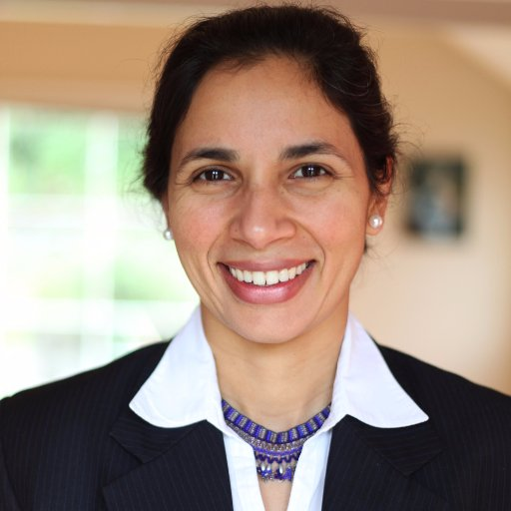 | Ms. Tara Chklovski |  |  | CEO and founder of global tech education nonprofit Technovation (formerly Iridescent). Technovation has welcomed more than 130,000 children and parents, and 14,000 mentors, to participate in its programs in 100+ countries. | https://www.technovation.org/
14 |  | Mr. Gary Judianto Tanoesoedibjo | 28 | - ปริญญาตรีด้านการบริหารธุรกิจ จาก Pepperdine University - ปริญญาโทด้านการบริหารธุรกิจ จาก Loyola Marymount University, College of Business Administration | Co-Chief Marketing Officer of iStore iSend Indonesia (iStore iSend is an end-to-end fulfilment solution provider, total Logistics Solutions For Retailers & Small Businesses Online. SSI implements a warehouse online delivery and inventory system to manage all these comings and goings on multiple channels—from order history to inventory management, return processes, and so much more—and all available in real time.) | https://istoreisend.com/
15 |  | Miss Gabrieal Qiara Tanoesoedibjo | 25 | น้องสาวของ Mr. Gary Judianto Tanoesoedibjo
16 |  | Ms. Keren Nechmad
17 |  | Miss Serena
18 | 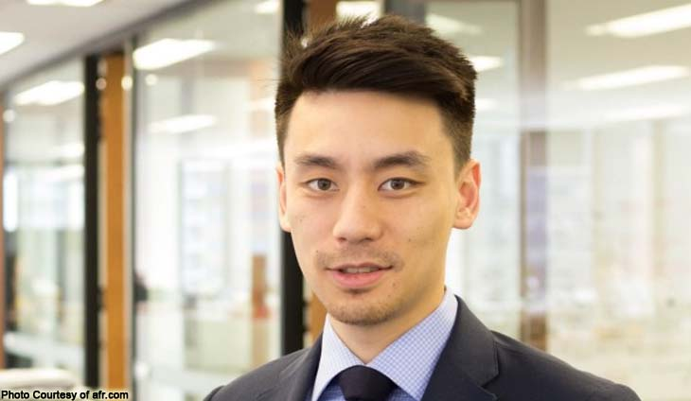 | Mr. Schwin Chiaravanont |  |  | - Managing Director of 2W Group, a family-owned investment firm
19 | 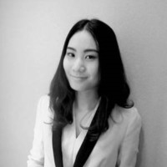 | Miss Pamika Likitittiraks |  |  | - ปัจจุบันทำงานเป็น Associate Director ที่บริษัท 9 Basil จำกัด เป็นธุรกิจบริหารจัดการทรัพย์สินอิสระในภูมิภาคเอเชียตะวันออกเฉียงใต้ (บริษัทจัดตั้งโดยคุณชวิน)
20 |  | Miss Karnpichcha Tiawudompaisarn
21 |  | Miss Metavee Luangthawornkul |  |  | - ปัจจุบันทำงานเป็น Analyst ที่บริษัท 9 Basil จำกัด เป็นธุรกิจบริหารจัดการทรัพย์สินอิสระในภูมิภาคเอเชียตะวันออกเฉียงใต้ (บริษัทจัดตั้งโดยคุณชวิน)

Passport
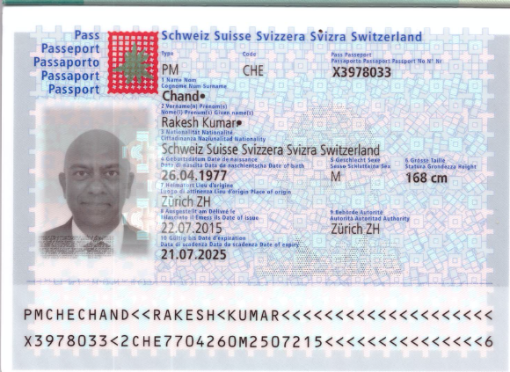

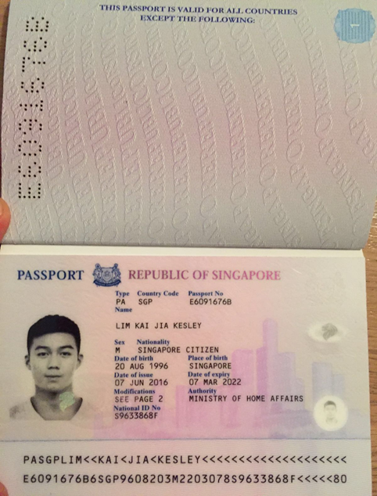

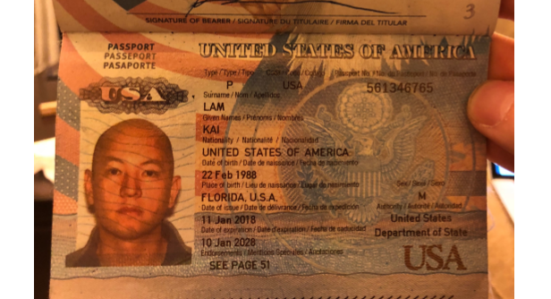

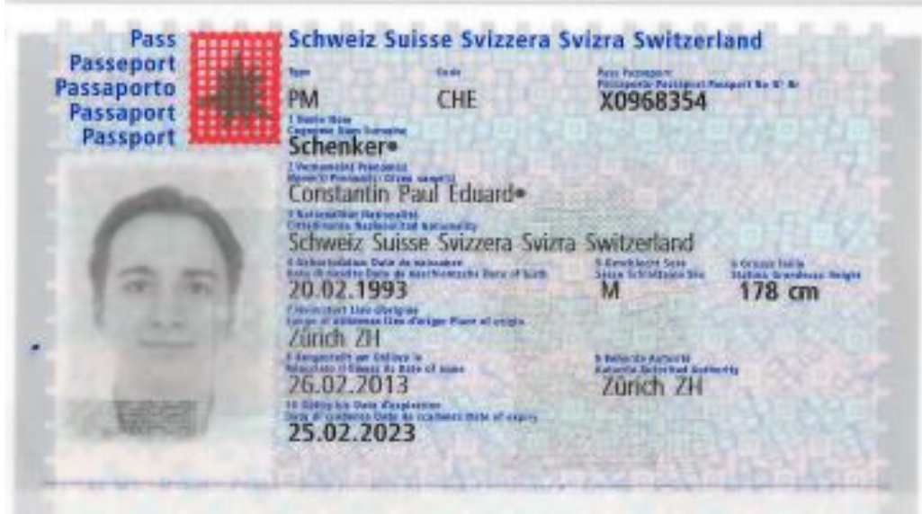
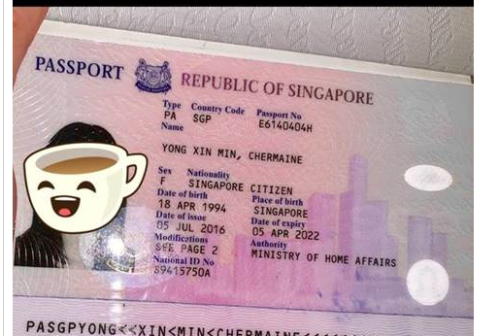

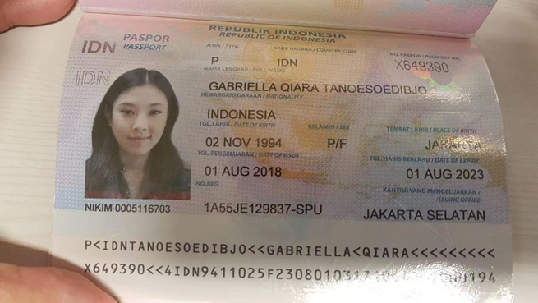

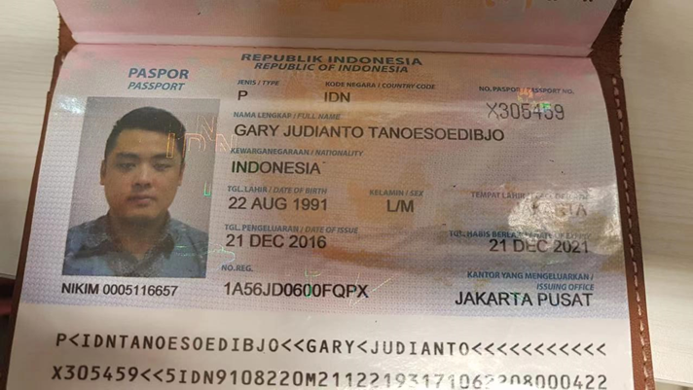

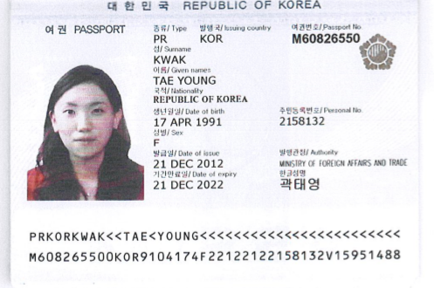

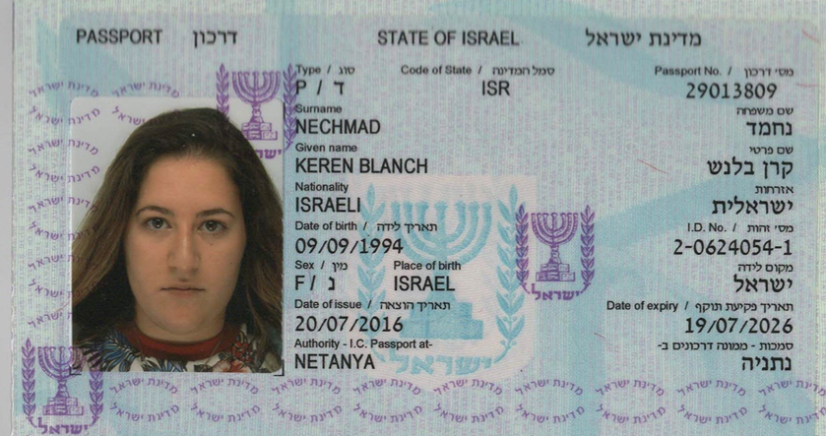

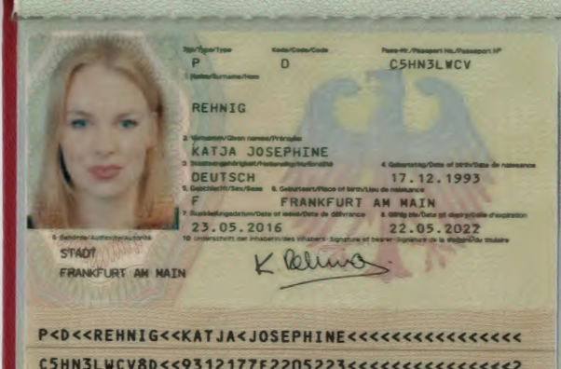

Program
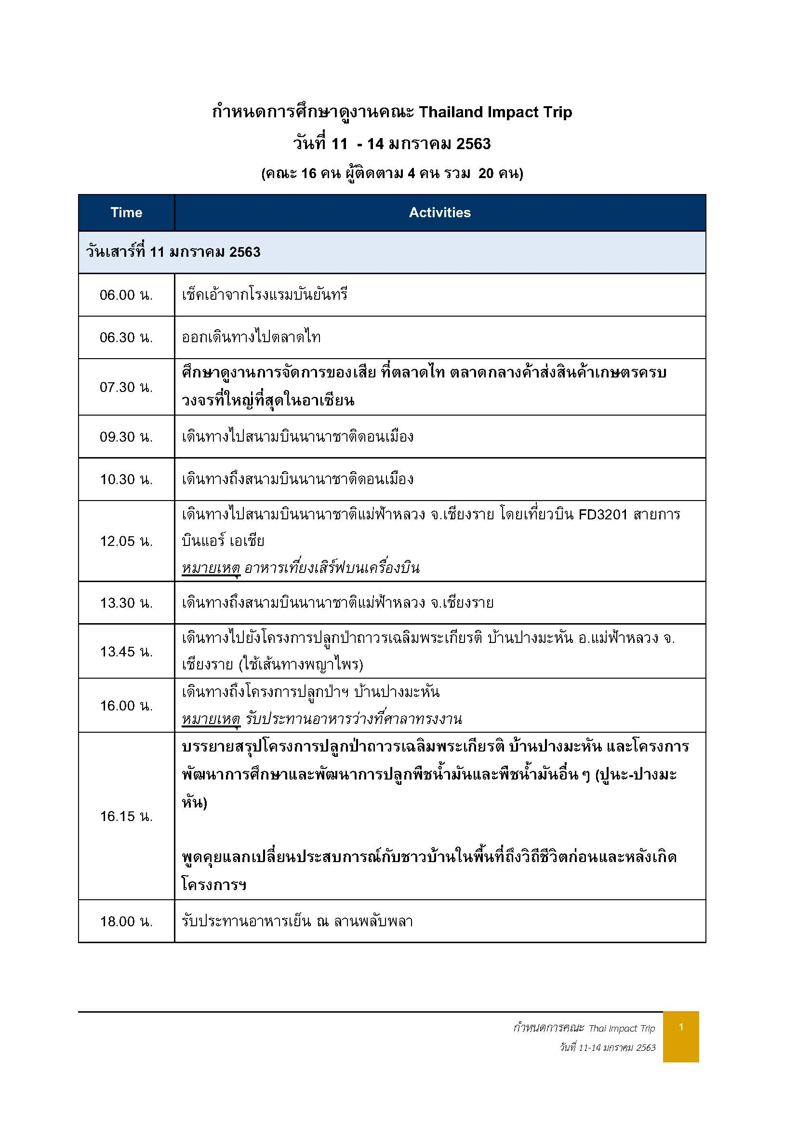

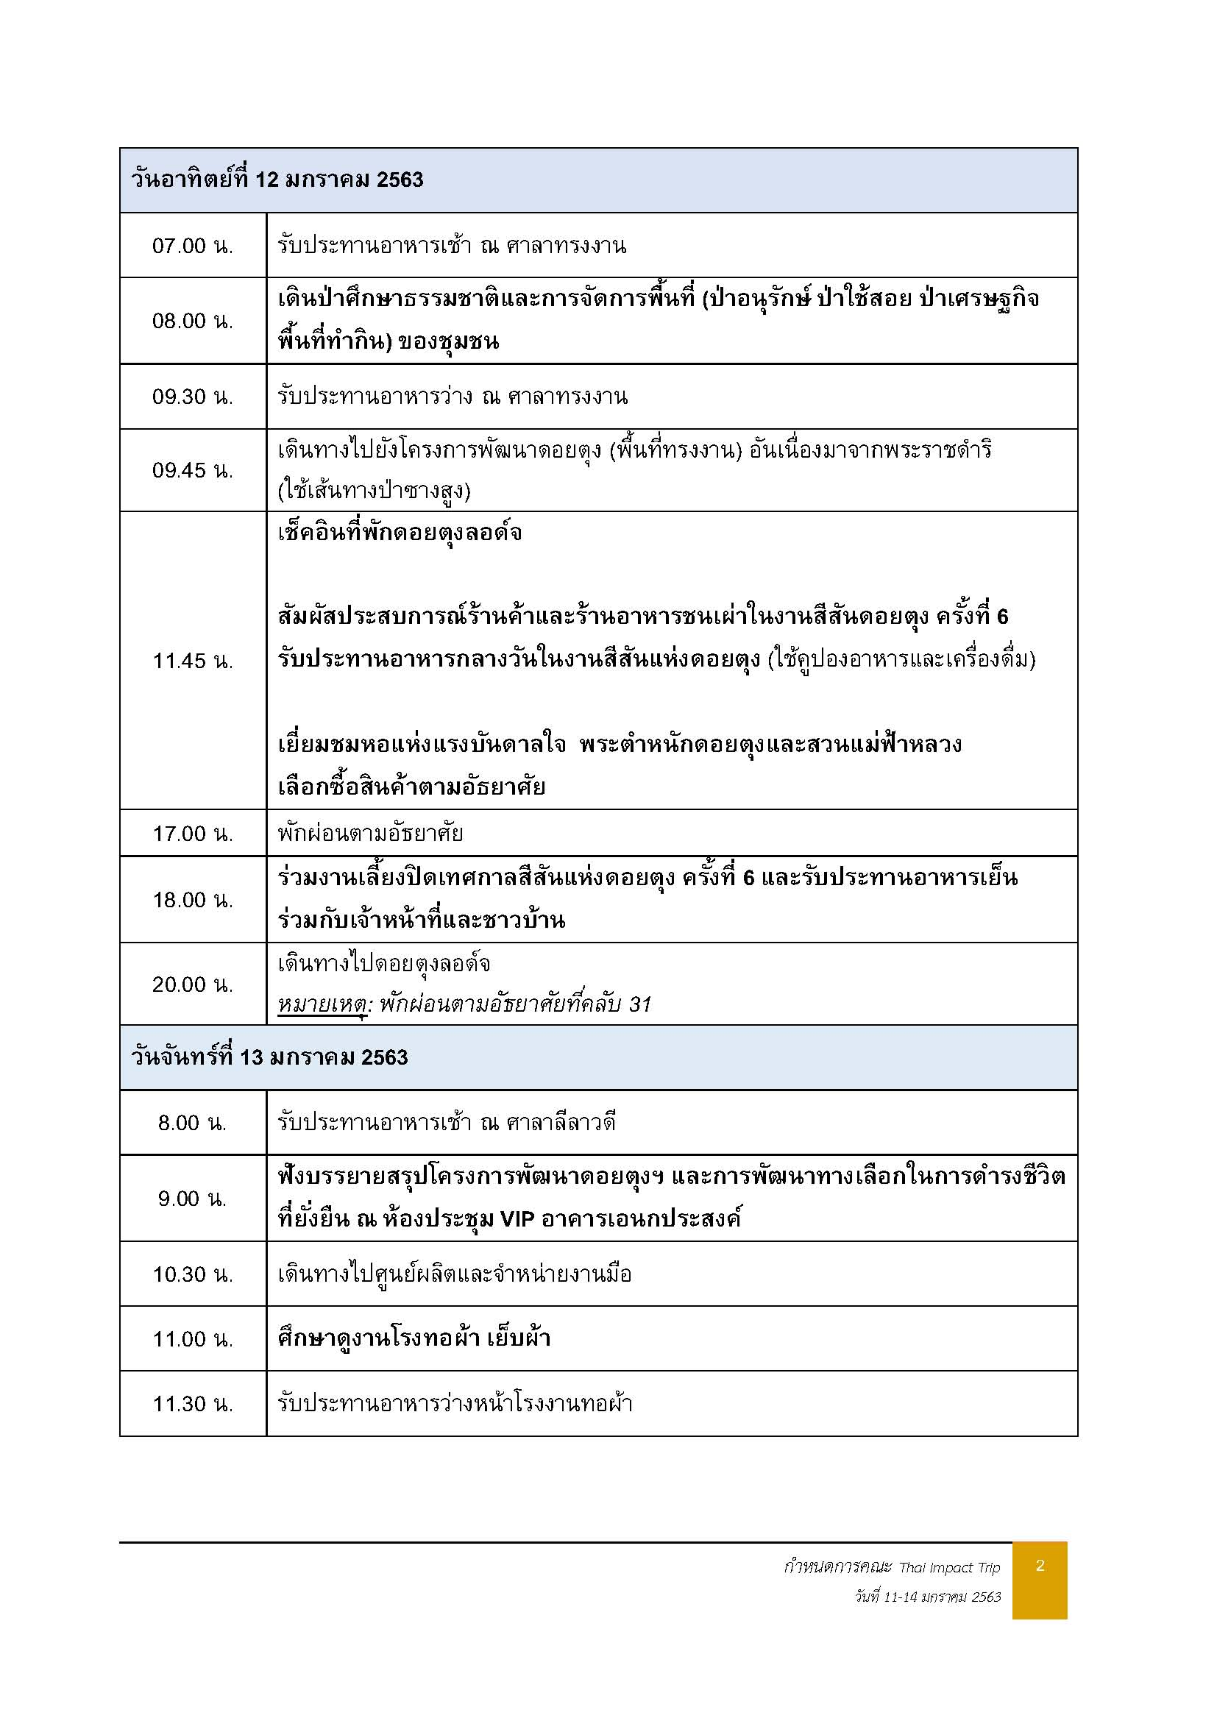

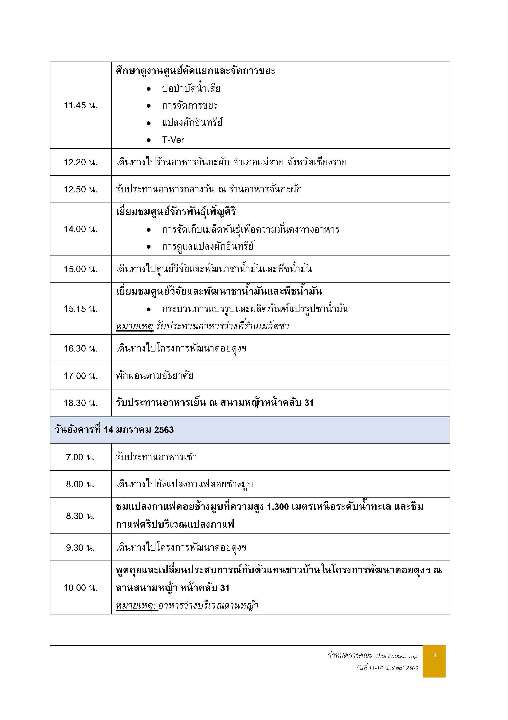

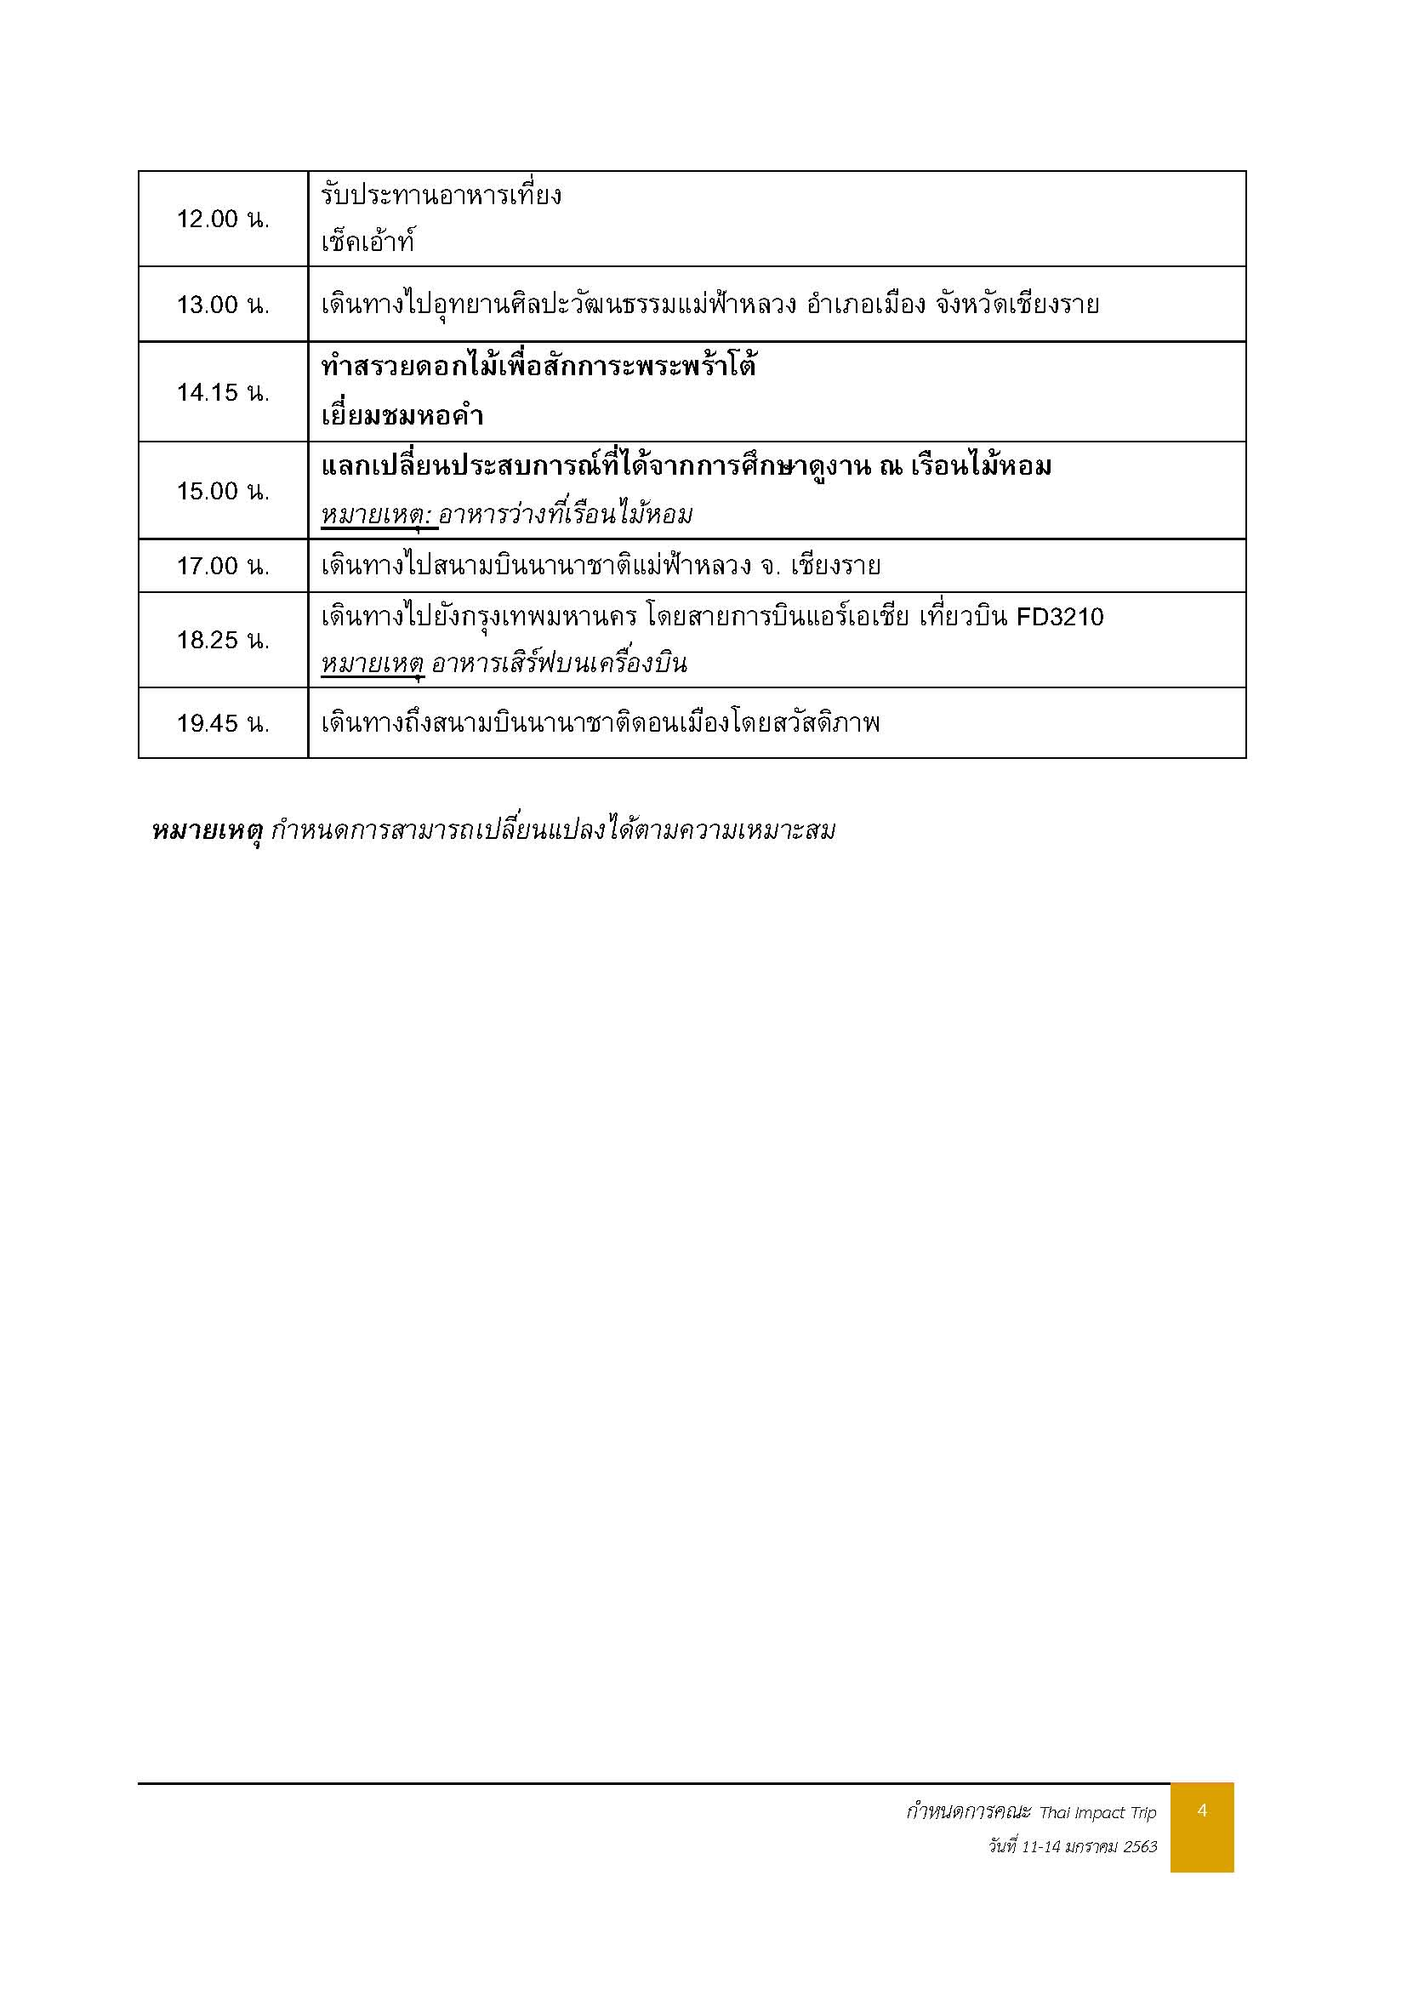

ผังเต๊นท์ปางมะหัน
